상품제안서
플렌느 차량 방향제 NEW 차량용 디퓨저 50ml | 상품코드: S42460

 |  |  |  |  |  |  | 02-713-8555 | www.synergygift.co.kr
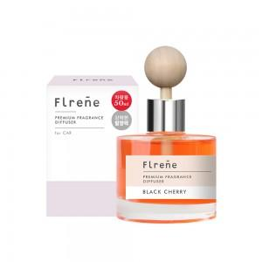

【상세/제작정보】

【인쇄/포장옵션】 | 스티커 / 쇼핑백

【공급단가】 | 수량 | 100~ | 300~ | 1,000~ | 3,000~ | 10,000~
*VAT별도 | 레드프룻 | 3,520원 | 3,330원 | 3,170원 | 3,080원 | 3,030원
 | 블랙체리 | 3,520원 | 3,330원 | 3,170원 | 3,080원 | 3,030원
 | 화이트머스크 | 3,520원 | 3,330원 | 3,170원 | 3,080원 | 3,030원

【상품 URL】 | https://www.synergygift.co.kr:443/src/goods_detail.php?gdno=42460

